Đăng nhập
Project Name | Phần mềm quản lý khách sạn
Module Code | Đăng nhập
 | Hoàn thành | Lỗi | Chưa kiểm tra | Bị chăn | Tổng số trường hợp thử nghiệm
Round 1 | 8 | 0 | 0 | 0 | 8
Round 2 | 8 | 0 | 0 | 0 | 8
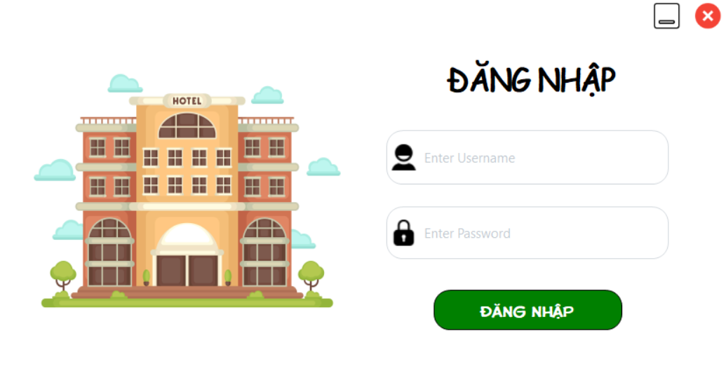
Test Case ID | Mô tả | Hành động | Điều kiện tiên quyết | Kết quả mong đợi | Kết quả thực tế | Kết quả |  |  | Kết quả |  |  | Chú thích
 |  |  |  |  |  | Vòng 1 |  |  | Vòng 2
 |  |  |  |  |  | Trạng thái | Ngày kiểm tra | Người kiểm tra | Trạng thái | Ngày kiểm tra | Người kiểm tra
GUI_SHOW Trang đăng nhập
GUI-DN01 | [Tài khoản] Textbox |  |  | -Text color : black -Status : enable | -Label : black -Status : enable | Passed | 14/11/2024 | Đạt | Passed | 14/11/2024 | Đạo
GUI-DN02 | [Mật khẩu] Textbox |  |  | -Text color : black -Status : enable | -Text color : black -Status : enable | Passed | 14/11/2024 | Đạt | Passed | 14/11/2024 | Đạo
GUI-DN03 | [Đăng nhập] Button |  |  | -Text color : white -Status : enable | -Text color : black -Status : enable | Passed | 14/11/2024 | Đạt | Passed | 14/11/2024 | Đạo
FUNCTION_SHOW Trang đăng nhập
FUNC-DN01 | Đăng nhập thành công | 1. Nhập user name: admin 2. Nhập password: dat123 3. Nhấn nút "Đăng Nhập" | Truy cập vào hệ thống | Thông báo đăng nhập thành công. | Thông báo đăng nhập thành công. | Passed | 14/11/2024 | Đạt | Passed | 14/11/2024 | Đạo
FUNC-DN02 | Đăng nhập thất bại khi điền sai Username hoặc Password | 1.Nhập User name: abcd 2.Nhập password: qwer1234 3. Nhấn nút "Đăng Nhập" | Truy cập vào hệ thống | Hệ thống thông báo lỗi : "Tên đăng nhập hoặc mật khẩu không đúng, vui lòng nhập lại!" | Hệ thống thông báo lỗi : "Tên đăng nhập hoặc mật khẩu không đúng, vui lòng nhập lại!" | Passed | 14/11/2024 | Đạt | Passed | 14/11/2024 | Đạo
FUNC-DN03 | Đăng nhập thất bại khi để trống trường "Tài khoản" | 1. Không nhập dữ liệu trường "Username" 2. Nhập password: dat123 3. Nhấn nút "Đăng nhập" | Truy cập vào hệ thống | Hệ thống thông báo lỗi: "Vui lòng điền vào trường "tài khoản" | Hệ thống thông báo lỗi: "Vui lòng điền vào trường "tài khoản" | Passed | 14/11/2024 | Đạt | Passed | 14/11/2024 | Đạo
FUNC-DN04 | Đăng nhập thất bại khi để trống trường "Mật khẩu" | 1. Nhập Username: admin 2. Không nhập dữ liệu trường "Mật khẩu". 3. Nhấn nút "Đăng nhập". | Truy cập vào hệ thống | Hệ thống thông báo lỗi: "Vui lòng điền vào trường "Mật khẩu" | Hệ thống thông báo lỗi: "Vui lòng điền vào trường "Mật khẩu" | Passed | 14/11/2024 | Đạt | Passed | 14/11/2024 | Đạo
FUNC-DN05 | Để trống tất cả các trường dữ liêu | 1 .Không nhập dữ liệu trường "Username" 2. Không nhập dữ liệu trường "Mật khẩu". 3. Nhấn nút "Đăng nhập". | Truy cập vào hệ thống | Hệ thống thông báo :" Vui lòng nhập user name/ password " | Hệ thống thông báo :" Vui lòng nhập user name/ password " | Passed | 14/11/2024 | Đạt | Passed | 14/11/2024 | Đạo

Quản lý loại phòng
Project Name | Phần mềm quản lý khách sạn
Module Code | Quản lý loại phòng
 | Hoàn thành | Lỗi | Chưa kiểm tra | Bị chặn | Tổng lần kiểm tra
Round 1 | 9 | 0 | 0 | 0 | 9
Round 2 | 9 |  |  | 0 | 9

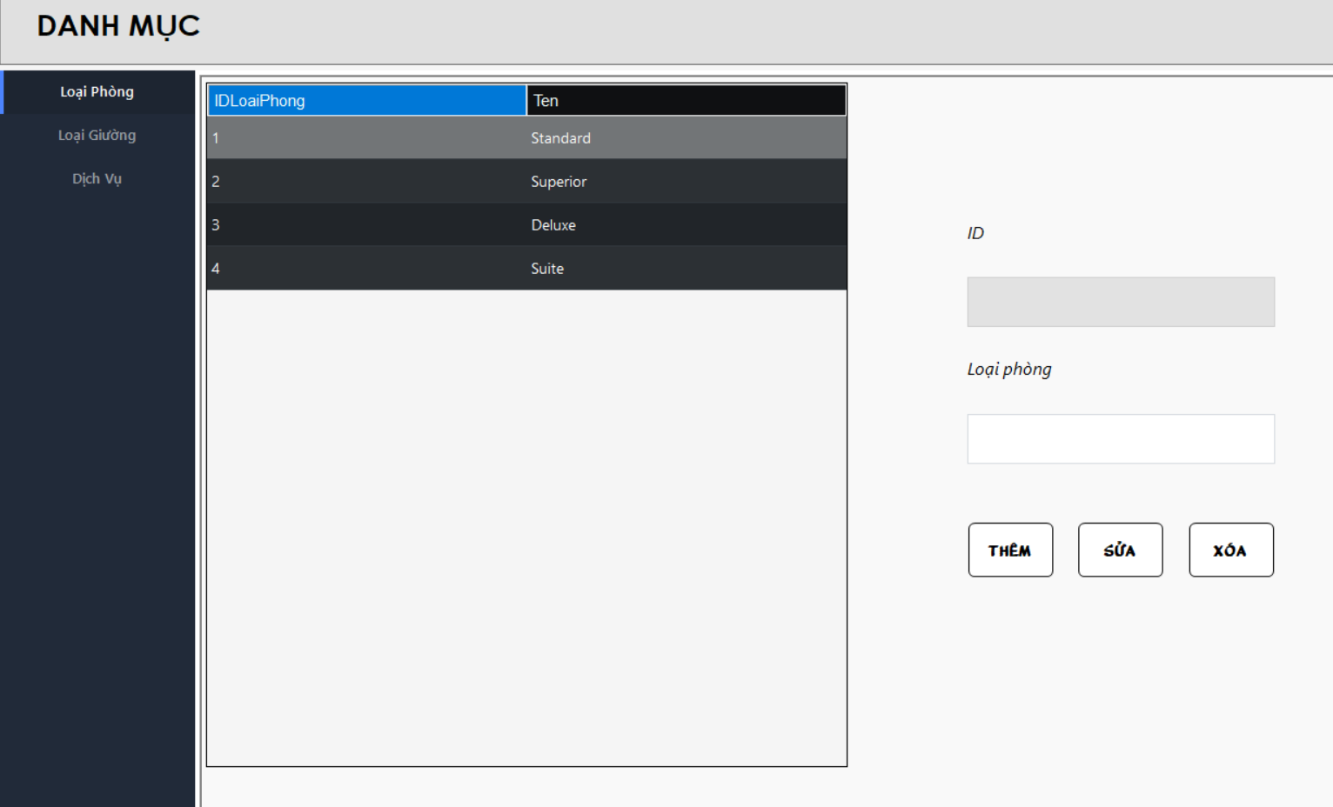
Test Case ID | Mô tả | Quy trình | Kết quả mong đợi | Kết quả thực tế | Kết quả |  |  |  |  |  | Chú thích
 |  |  |  |  | Vòng 1 |  |  | Vòng 2
 |  |  |  |  | Trạng thái | Ngày kiểm tra | Người kiểm tra | Trạng thái | Ngày kiểm tra | Người kiểm tra
GUI_SHOW Quản lý loại phòng
GUI-LP01 | [ID] TextBox |  | -Text color: black -Status: Disable | -Text color: black -Status: Disable | Passed | 15/11/2024 | Lê Ngô Quang Đạo | Passed | 15/11/2024 | Phạm Phú Đạt
GUI-LP02 | [Loại phòng] TextBox |  | -Text color: black -Status: Enable | -Text color: black -Status: Enable | Passed | 15/11/2024 | Lê Ngô Quang Đạo | Passed | 15/11/2024 | Phạm Phú Đạt
GUI-LP03 | [Thêm] Button |  | -Text color: black -Status: Enable | -Text color: black -Status: Enable | Passed | 15/11/2024 | Lê Ngô Quang Đạo | Passed | 15/11/2024 | Phạm Phú Đạt
GUI-LP04 | [Sửa] Button |  | -Text color: black -Status: Enable | -Text color: black -Status: Enable | Passed | 15/11/2024 | Lê Ngô Quang Đạo | Passed | 15/11/2024 | Phạm Phú Đạt
GUI-LP05 | [Xóa] Button |  | -Text color: black -Status: Enable | -Text color: black -Status: Enable | Passed | 15/11/2024 | Lê Ngô Quang Đạo | Passed | 15/11/2024 | Phạm Phú Đạt
FUNCTION_SHOW quản lý loại phòng
FUNC-LP01 | Xác thực chức năng quản lý phòng đang hiển thị | 1. Khởi động phần mềm. 2. Hiển thị menu. 3. Nhấn vào button "Danh mục" 4. Nhấn vào "Loại phòng". | Hiển thị chức năng quản lý phòng gồm có: -Trường: ID, Loại phòng. -Button: Thêm, Sửa, Xóa, Clear. | Hiển thị chức năng quản lý phòng gồm có: -Trường: ID, Loại phòng. -Button: Thêm, Sửa, Xóa, Clear. | Passed | 15/11/2024 | Lê Ngô Quang Đạo | Passed | 15/11/2024 | Phạm Phú Đạt
FUNC-LP02 | Thêm một loại phòng đã tồn tại | 1. Khởi động phần mềm. 2. Hiển thị menu. 3. Nhấn vào button "Danh mục" 4. Nhấn vào "Loại phòng". 5. Nhập một loại phòng đã tồn tại 6. Nhấn vào button "thêm" | Hệ thống báo: Loại phòng đã tồn tại | Hệ thống báo: Loại phòng đã tồn tại | Passed | 15/11/2024 | Lê Ngô Quang Đạo | Passed | 15/11/2024 | Phạm Phú Đạt
FUNC-LP03 | Bỏ trống thông tin | 1. Khởi động phần mềm. 2. Hiển thị menu. 3. Nhấn vào button "Danh mục" 4. Nhấn vào "Loại phòng". 5. Nhấn vào button "thêm" | Hệ thống báo: Hãy nhập đầy đủ thông tin | Hệ thống báo: Hãy nhập đầy đủ thông tin | Passed | 15/11/2024 | Lê Ngô Quang Đạo | Passed | 15/11/2024 | Phạm Phú Đạt
FUNC-LP04 | Xóa một loại phòng đã được chọn trong danh sách phòng | 1. Khởi động phần mềm. 2. Hiển thị menu. 3. Nhấn vào button "Danh mục" 4. Nhấn vào "Loại phòng". 5. Nhấn vào 1 loại phòng đã được chọn 6. Nhấn vào button "Xóa" | Hệ thống thông báo: Không thể xóa loại phòng đã được chọn | Hệ thống thông báo: Không thể xóa loại phòng đã được chọn | Passed | 15/11/2024 | Lê Ngô Quang Đạo | Passed | 15/11/2024 | Phạm Phú Đạt

Quản lý phòng
Project Name | Phần mềm quản lý khách sạn
Module Code | Quản lý phòng
 | Hoàn thành | Lỗi | Chưa kiểm tra | Bị chặn | Tổng lần kiểm tra
Round 1 | 18 | 0 | 0 | 0 | 18
Round 2 | 18 |  |  |  | 18

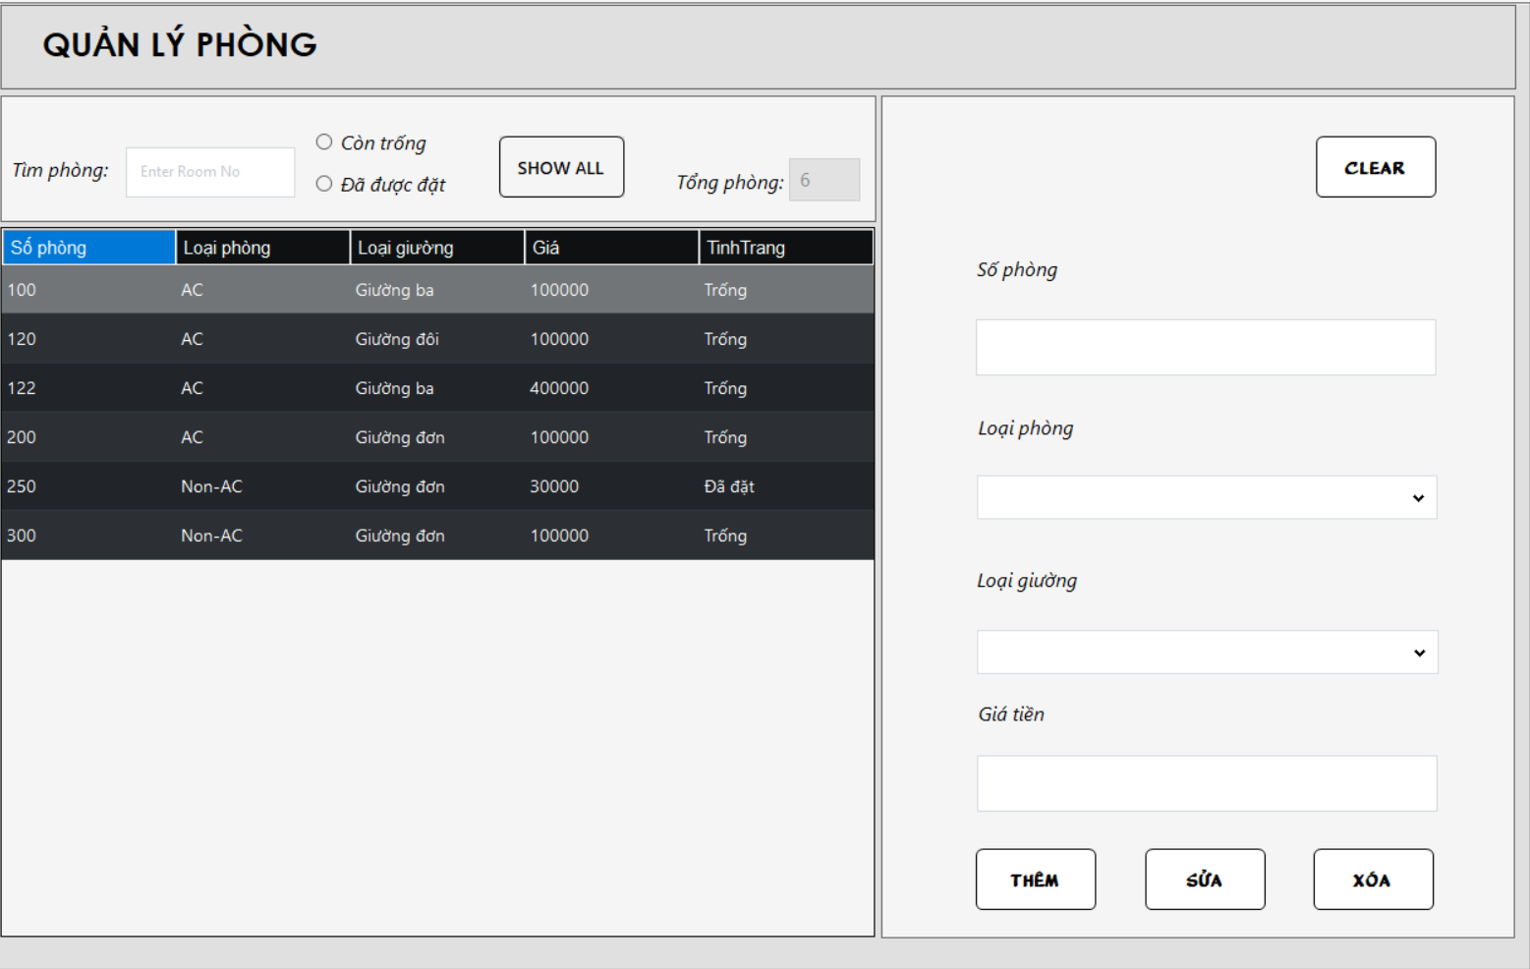
Test Case ID | Mô tả | Quy trình | Kết quả mong đợi | Kết quả thực tế | Kết quả |  |  |  |  |  | Chú thích
 |  |  |  |  | Vòng 1 |  |  | Vòng 2
 |  |  |  |  | Trạng thái | Ngày kiểm tra | Người kiểm tra | Trạng thái | Ngày kiểm tra | Người kiểm tra
GUI_SHOW Quản lý phòng
GUI-QLP01 | [Tìm phòng] TextBox |  | -Text color: black -Status: Enable | -Text color: black -Status: Enable | Passed | 17/11/2024 | Phạm Phú Đạt | Passed | 18/11/2024 | Nguyễn Minh Toàn
GUI-QLP02 | [Còn trống] radioButton |  | -Text color: black -Status: Enable | -Text color: black -Status: Enable | Passed | 17/11/2024 | Phạm Phú Đạt | Passed | 18/11/2024 | Nguyễn Minh Toàn
GUI-QLP03 | [Đã được đặt] radioButton |  | -Text color: black -Status: Enable | -Text color: black -Status: Enable | Passed | 17/11/2024 | Phạm Phú Đạt | Passed | 18/11/2024 | Nguyễn Minh Toàn
GUI-QLP04 | [Show all] Button |  | -Text color: black -Status: Enable | -Text color: black -Status: Enable | Passed | 17/11/2024 | Phạm Phú Đạt | Passed | 18/11/2024 | Nguyễn Minh Toàn
GUI-QLP05 | [Tổng phòng] TextBox |  | -Text color: black -Status: Enable | -Text color: black -Status: Enable | Passed | 17/11/2024 | Phạm Phú Đạt | Passed | 18/11/2024 | Nguyễn Minh Toàn
GUI-QLP06 | [Số phòng] TextBox |  | -Text color: black -Status: Enable | -Text color: black -Status: Enable | Passed | 17/11/2024 | Phạm Phú Đạt | Passed | 18/11/2024 | Nguyễn Minh Toàn
GUI-QLP07 | [Loại phòng] ComboBox |  | -Text color: black -Status: Enable | -Text color: black -Status: Enable | Passed | 17/11/2024 | Phạm Phú Đạt | Passed | 18/11/2024 | Nguyễn Minh Toàn
GUI-QLP08 | [Loại giường] ComboBox |  | -Text color: black -Status: Enable | -Text color: black -Status: Enable | Passed | 17/11/2024 | Phạm Phú Đạt | Passed | 18/11/2024 | Nguyễn Minh Toàn
GUI-QLP09 | [Giá tiền] TextBox |  | -Text color: black -Status: Enable | -Text color: black -Status: Enable | Passed | 17/11/2024 | Phạm Phú Đạt | Passed | 18/11/2024 | Nguyễn Minh Toàn
GUI-QLP10 | [Thêm] Button |  | -Text color: black -Status: Enable | -Text color: black -Status: Enable | Passed | 17/11/2024 | Phạm Phú Đạt | Passed | 18/11/2024 | Nguyễn Minh Toàn
GUI-QLP11 | [Sửa] Button |  | -Text color: black -Status: Enable | -Text color: black -Status: Enable | Passed | 17/11/2024 | Phạm Phú Đạt | Passed | 18/11/2024 | Nguyễn Minh Toàn
GUI-QLP12 | [Xóa] Button |  | -Text color: black -Status: Enable | -Text color: black -Status: Enable | Passed | 17/11/2024 | Phạm Phú Đạt | Passed | 18/11/2024 | Nguyễn Minh Toàn
GUI-QLP13 | [Clear] Button |  | -Text color: black -Status: Enable | -Text color: black -Status: Enable | Passed | 17/11/2024 | Phạm Phú Đạt | Passed | 18/11/2024 | Nguyễn Minh Toàn
FUNCTION_SHOW Quản lý phòng
FUNC-QLP01 | Xác thực chức năng quản lý phòng đang hiển thị | 1. Khởi động phần mềm. 2. Hiển thị menu. 3. Nhấn vào button "Quản lý phòng". | Hiển thị chức năng quản lý phòng gồm có: -Trường: Tìm phòng, còn trống, đã đuơc đặt, tổng phòng, số phòng, loại phòng, loại giường, giá tiền. -Button: Show All, Thêm, Sửa, Xóa, Clear. | Hiển thị chức năng quản lý phòng gồm có: -Trường: Tìm phòng, còn trống, đã đuơc đặt, tổng phòng, số phòng, loại phòng, loại giường, giá tiền. -Button: Show All, Thêm, Sửa, Xóa, Clear. | Passed | 17/11/2024 | Phạm Phú Đạt | Passed | 18/11/2024 | Nguyễn Minh Toàn
FUNC-QLP02 | Tìm kiếm thông tin theo số phòng | 1. Khởi động phần mềm. 2. Hiển thị menu. 3. Nhấn vào button "Quản lý phòng". 4. Nhập số phòng, chọn phòng còn trống hoặc đã được đặt. 5. Nhấn vào Button "Show All" | Hiển thị danh sách phòng còn trống hoặc đã đặt. | Hiển thị danh sách phòng còn trống hoặc đã đặt. | Passed | 17/11/2024 | Phạm Phú Đạt | Passed | 18/11/2024 | Nguyễn Minh Toàn
FUNC-QLP03 | Thêm một số phòng đã tồn tại | 1. Khởi động phần mềm. 2. Hiển thị menu. 3. Nhấn vào button "Quản lý phòng". 4. Nhập số phòng đã tồn tại. 5. Nhấn vào Button "Thêm" | Hệ thống báo: Số phòng đã tồn tại | Hệ thống báo: Số phòng đã tồn tại | Passed | 17/11/2024 | Phạm Phú Đạt | Passed | 18/11/2024 | Nguyễn Minh Toàn
FUNC-QLP04 | Bỏ trống thông tin | 1. Khởi động phần mềm. 2. Hiển thị menu. 3. Nhấn vào button "Quản lý phòng". 4. Bỏ trống thông tin. 5. Nhấn vào Button "Thêm hoặc Sửa" | Hệ thống báo: Hãy nhập đầy đủ thông tin | Hệ thống báo: Hãy nhập đầy đủ thông tin | Passed | 17/11/2024 | Phạm Phú Đạt | Passed | 18/11/2024 | Nguyễn Minh Toàn
FUNC-QLP05 | Xóa một phòng đã tồn tại trong hóa đơn | 1. Khởi động phần mềm. 2. Hiển thị menu. 3. Nhấn vào button "Quản lý phòng". 4. Chọn một phòng đã tồn tại trong hóa đơn. 5. Nhấn vào Button "Xóa" | Hệ thống thông báo: Không thể xóa phòng đã được lưu hóa đơn. | Hệ thống thông báo: Không thể xóa phòng đã được lưu hóa đơn. | Passed | 17/11/2024 | Phạm Phú Đạt | Passed | 18/11/2024 | Nguyễn Minh Toàn

Quản lý khách hàng
Project Name | Phần mềm quản lý khách sạn
Module Code | Quản lý khách hàng
 | Hoàn thành | Lỗi | Chưa kiểm tra | Bị chăn | Tổng số trường hợp thử nghiệm
Round 1 | 30 | 0 | 0 | 0 | 30
Round 2 | 30 | 0 | 0 | 0 | 30
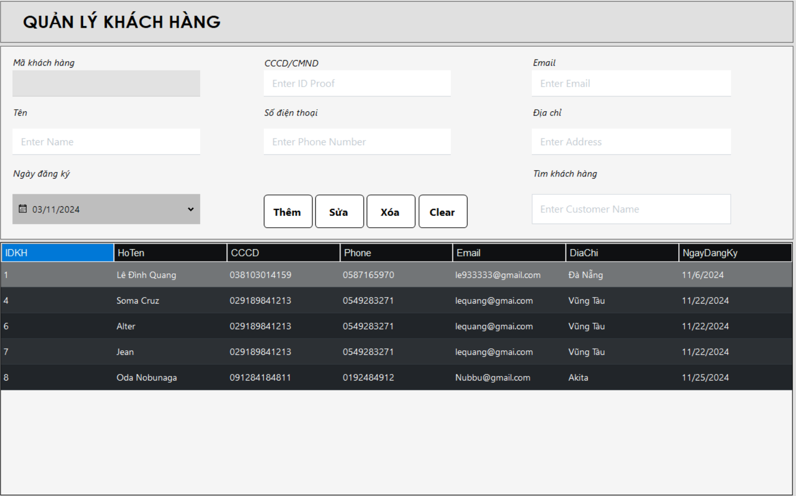
Test Case ID | Mô tả | Quy trình | Điều kiện tiên quyết | Kết quả mong đợi | Kết quả thực tế | Kết quả |  |  | Kết quả |  |  | Chú thích
 |  |  |  |  |  | Vòng 1 |  |  | Vòng 2
 |  |  |  |  |  | Trạng thái | Ngày kiểm tra | Người kiểm tra | Trạng thái | Ngày kiểm tra | Người kiểm tra
GUI_SHOW Quản lý khách hàng
GUI-KH01 | [Mã Khách Hàng] TextBox |  |  | -Text color: black -Status: Disable | -Text color: black -Status: Disable | Passed | 18/11/2024 | Lê Đình Quang | Passed | 18/11/2024 | Trần Vĩ Quốc
GUI-KH02 | [Tên] TextBox |  |  | -Text color: black -Status: Enable | -Text color: black -Status: Enable | Passed | 18/11/2024 | Lê Đình Quang | Passed | 18/11/2024 | Trần Vĩ Quốc
GUI-KH03 | [Ngày đăng ký] DateTimePicker |  |  | -Text color: black -Status: Enable | -Text color: black -Status: Enable | Passed | 18/11/2024 | Lê Đình Quang | Passed | 18/11/2024 | Trần Vĩ Quốc
GUI-KH04 | [CCCD] TextBox |  |  | -Text color: black -Status: Enable | -Text color: black -Status: Enable | Passed | 18/11/2024 | Lê Đình Quang | Passed | 18/11/2024 | Trần Vĩ Quốc
GUI-KH05 | [Số điện thoại] TextBox |  |  | -Text color: black -Status: Enable | -Text color: black -Status: Enable | Passed | 18/11/2024 | Lê Đình Quang | Passed | 18/11/2024 | Trần Vĩ Quốc
GUI-KH06 | [Email] TextBox |  |  | -Text color: black -Status: Enable | -Text color: black -Status: Enable | Passed | 18/11/2024 | Lê Đình Quang | Passed | 18/11/2024 | Trần Vĩ Quốc
GUI-KH07 | [Địa chỉ] TextBox |  |  | -Text color: black -Status: Enable | -Text color: black -Status: Enable | Passed | 18/11/2024 | Lê Đình Quang | Passed | 18/11/2024 | Trần Vĩ Quốc
GUI-KH08 | [Tìm khách hàng] TextBox |  |  | -Text color: black -Status: Enable | -Text color: black -Status: Enable | Passed | 18/11/2024 | Lê Đình Quang | Passed | 18/11/2024 | Trần Vĩ Quốc
GUI-KH09 | [Thêm] Button |  |  | -Text color: black -Status: Enable | -Text color: black -Status: Enable | Passed | 18/11/2024 | Lê Đình Quang | Passed | 18/11/2024 | Trần Vĩ Quốc
GUI-KH10 | [Xóa] Button |  |  | -Text color: black -Status: Enable | -Text color: black -Status: Enable | Passed | 18/11/2024 | Lê Đình Quang | Passed | 18/11/2024 | Trần Vĩ Quốc
GUI-KH11 | [Sửa] Button |  |  | -Text color: black -Status: Enable | -Text color: black -Status: Enable | Passed | 18/11/2024 | Lê Đình Quang | Passed | 18/11/2024 | Trần Vĩ Quốc
GUI-KH12 | [Clear] Button |  |  | -Text color: black -Status: Enable | -Text color: black -Status: Enable | Passed | 18/11/2024 | Lê Đình Quang | Passed | 18/11/2024 | Trần Vĩ Quốc
FUNCTION_SHOW Quản lý khách hàng
FUNC-KH01 | Xác thực chức năng quản lý khách hàng đang hiển thị | 1. Khởi động phần mềm. 2. Hiển thị menu. 3. Nhấn vào button "Khách hàng". | Đăng nhập thành công vào hệ thống. | Hiển thị chức năng quản lý khách hàng gồm có: -Trường: Mã khách hàng, Tên, Ngày đăng ký, CCCD, SDT, Email, Địa chỉ, Tìm khách hàng. -Button: Thêm, Sửa, Xóa, Clear. | Hiển thị chức năng quản lý khách hàng gồm có: -Trường: Mã khách hàng, Tên, Ngày đăng ký, CCCD, SDT, Email, Địa chỉ, Tìm khách hàng. -Button: Thêm, Sửa, Xóa, Clear. | Passed | 18/11/2024 | Lê Đình Quang | Passed | 18/11/2024 | Trần Vĩ Quốc
FUNC-KH02 | Thêm khách hàng khi nhập đầy đủ thông tin | 1. Khởi động phần mềm. 2. Hiển thị menu. 3. Nhấn vào button "Khách hàng". 4. Nhập đầy đủ các trường thông tin. 5. Nhấn vào Button "Thêm" | Đăng nhập thành công vào hệ thống. | Hiển thị thông báo thêm khách hàng thành công và cập nhật khách hàng mới vào bảng. | Hiển thị thông báo thêm khách hàng thành công và cập nhật khách hàng mới vào bảng. | Passed | 18/11/2024 | Lê Đình Quang | Passed | 18/11/2024 | Trần Vĩ Quốc
FUNC-KH03 | Thêm khách hàng khi chưa nhập đầy đủ thông tin | 1. Khởi động phần mềm. 2. Hiển thị menu. 3. Nhấn vào button "Khách hàng". 4. Bỏ trống 1 vài trường thông tin. 5. Nhấn vào Button "Thêm" | Đăng nhập thành công vào hệ thống. | Hiển thị thông báo "vui lòng nhập đầy đủ thông tin" | Hiển thị thông báo "vui lòng nhập đầy đủ thông tin" | Passed | 18/11/2024 | Lê Đình Quang | Passed | 18/11/2024 | Trần Vĩ Quốc
FUNC-KH04 | Sửa khách hàng khi nhập đầy đủ thông tin | 1. Khởi động phần mềm. 2. Hiển thị menu. 3. Nhấn vào button "Khách hàng". 4. Chọn 1 dòng khách hàng trong bảng. 5. Nhập đầy đủ các trường thông tin. 6. Nhấn vào Button "Thêm" | Đăng nhập thành công vào hệ thống. | Hiển thị thông báo sửa khách hàng thành công và cập nhật thông tin khách hàng vào database. | Hiển thị thông báo sửa khách hàng thành công và cập nhật thông tin khách hàng vào database. | Passed | 18/11/2024 | Lê Đình Quang | Passed | 18/11/2024 | Trần Vĩ Quốc
FUNC-KH05 | Sửa khách hàng khi chưa nhập đầy đủ thông tin | 1. Khởi động phần mềm. 2. Hiển thị menu. 3. Nhấn vào button "Khách hàng". 4. Chọn 1 dòng khách hàng trong bảng. 5. Bỏ trống 1 vài trường thông tin. 6. Nhấn vào Button "Thêm" | Đăng nhập thành công vào hệ thống. | Hiển thị thông báo "vui lòng nhập đầy đủ thông tin" | Hiển thị thông báo "vui lòng nhập đầy đủ thông tin" | Passed | 18/11/2024 | Lê Đình Quang | Passed | 18/11/2024 | Trần Vĩ Quốc
FUNC-KH06 | Xóa khách hàng chưa được lưu trong hóa đơn | 1. Khởi động phần mềm. 2. Hiển thị menu. 3. Nhấn vào button "Khách hàng". 4. Chọn khách hàng chưa có trong hóa đơn. 5. Nhấn vào Button "Xóa". | Đăng nhập thành công vào hệ thống. | Hiển thị thông báo "Xóa khách hàng thành công" | Hiển thị thông báo "Xóa khách hàng thành công" | Passed | 18/11/2024 | Lê Đình Quang | Passed | 18/11/2024 | Trần Vĩ Quốc
FUNC-KH07 | Xóa khách hàng đã được lưu trong hóa đơn | 1. Khởi động phần mềm. 2. Hiển thị menu. 3. Nhấn vào button "Khách hàng". 4. Chọn khách hàng đã có trong hóa đơn. 5. Nhấn vào Button "Xóa". | Đăng nhập thành công vào hệ thống. | Hiển thị thông báo "không thể xóa khách hàng đã được lưu trong hóa đơn" | Hiển thị thông báo "không thể xóa khách hàng đã được lưu trong hóa đơn" | Passed | 18/11/2024 | Lê Đình Quang | Passed | 18/11/2024 | Trần Vĩ Quốc
FUNC-KH08 | Kiểm tra thông tin hiển thị khi click vào 1 dòng trong bảng | 1. Khởi động phần mềm. 2. Hiển thị menu. 3. Nhấn vào button "Khách hàng". 4. Chọn 1 dòng trong bảng khách hàng | Đăng nhập thành công vào hệ thống. | Các trường thông tin hiển thị đúng với dòng được click | Các trường thông tin hiển thị đúng với dòng được click | Passed | 18/11/2024 | Lê Đình Quang | Passed | 18/11/2024 | Trần Vĩ Quốc

Đặt phòng
Project Name | Phần mềm quản lý khách sạn
Module Code | Đặt phòng
 | Hoàn thành | Lỗi | Chưa kiểm tra | Bị chặn | Tổng lần kiểm tra
Round 1 | 13 | 1 | 0 | 0 | 13
Round 2 | 13 | 0 | 0 | 0 | 13
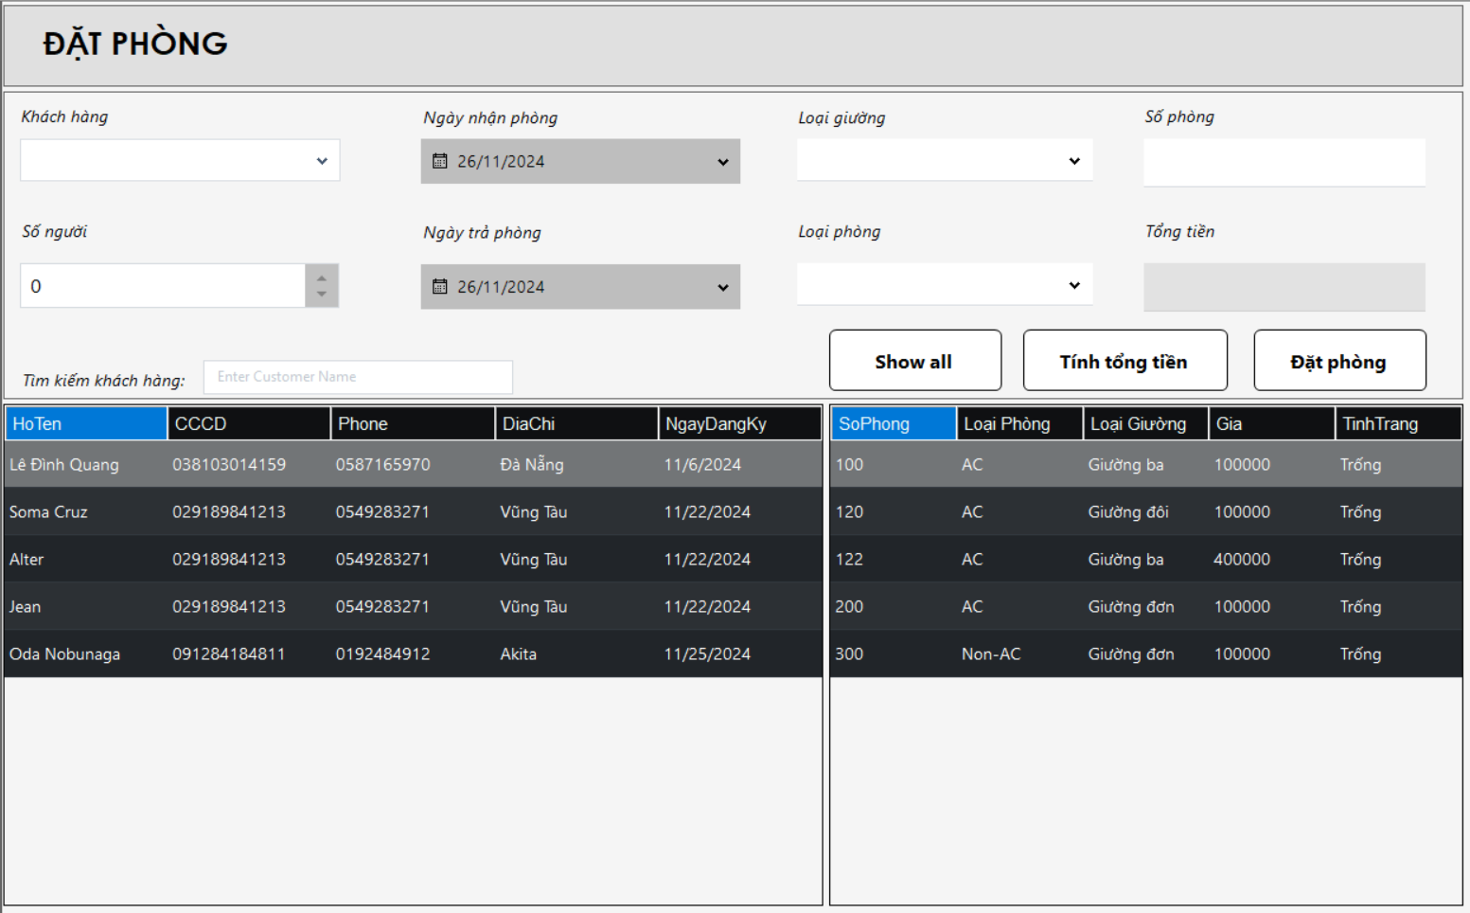

Test Case ID | Mô tả | Quy trình | Điều kiện tiên quyết | Kết quả mong đợi | Kết quả thực tế | Kết quả |  |  |  |  |  | Chú thích
 |  |  |  |  |  | Vòng 1 |  |  | Vòng 2
 |  |  |  |  |  | Trạng thái | Ngày kiểm tra | Người kiểm tra | Trạng thái | Ngày kiểm tra | Người kiểm tra
GUI_SHOW Đặt phòng
GUI_DP01 | [Khách Hàng] ComboBox |  |  | Text color: Black Status : enable | Text color: Black Status : enable | Passed | 20/11/2024 | Lê Ngô Quang Đạo | Passed | 20/11/2024 | Phạm Phú Đạt
GUI_DP02 | [Số Người] NumericUpDown |  |  | Text color: Black Status : enable | Text color: Black Status : enable | Passed | 20/11/2024 | Lê Ngô Quang Đạo | Passed | 20/11/2024 | Phạm Phú Đạt
GUI_DP03 | [Ngày Nhận Phòng] DatetimePicker |  |  | Text color: Black Status : enable | Text color: Black Status : enable | Passed | 20/11/2024 | Lê Ngô Quang Đạo | Passed | 20/11/2024 | Phạm Phú Đạt
GUI_DP04 | [Ngày Trả Phòng] DatetimePicker |  |  | Text color: Black Status : enable | Text color: Black Status : enable | Passed | 20/11/2024 | Lê Ngô Quang Đạo | Passed | 20/11/2024 | Phạm Phú Đạt
GUI_DP05 | [Loại Giường] Combo Box |  |  | Text color: Black Status : enable | Text color: Black Status : enable | Passed | 20/11/2024 | Lê Ngô Quang Đạo | Passed | 20/11/2024 | Phạm Phú Đạt
GUI_DP06 | [Loại Phòng] Combo Box |  |  | Text color: Black Status : enable | Text color: Black Status : enable | Passed | 20/11/2024 | Lê Ngô Quang Đạo | Passed | 20/11/2024 | Phạm Phú Đạt
GUI_DP07 | [Số Phòng] Text Box |  |  | Text color: Black Status : enable | Text color: Black Status : enable | Passed | 20/11/2024 | Lê Ngô Quang Đạo | Passed | 20/11/2024 | Phạm Phú Đạt
GUI_DP08 | [Tổng Tiền] Text Box |  |  | Text color: Black Status : enable | Text color: Black Status : enable | Passed | 20/11/2024 | Lê Ngô Quang Đạo | Passed | 20/11/2024 | Phạm Phú Đạt
FUNCTION_SHOW Đặt phòng
FUNC_DP01 | Kiểm tra ngày đặt phòng lớn hơn ngày trả phòng | 1. Khởi động phần mềm. 2. Hiển thị menu. 3. Nhấn vào Đặt Phòng 4. Chọn ngày nhận phòng lớn hơn ngày trả phòng | Đăng Nhập Thành Công Vào Hệ Thống | Báo lỗi và yêu cầu chọn lại ngày | Không thông báo lỗi | Failed | 20/11/2024 | Lê Ngô Quang Đạo | Passed | 20/11/2024 | Phạm Phú Đạt
FUNC_DP02 | Kiểm tra chưa chọn khách hàng mà nhấn đặt phòng | 1. Khởi động phần mềm. 2. Hiển thị menu. 3. Nhấn vào Đặt Phòng 4. Nhấn vào button đặt phòng khi chưa chọn khách hàng. | Đăng Nhập Thành Công Vào Hệ Thống | Báo lỗi và yêu cầu chọn khách hàng | Báo lỗi và yêu cầu chọn khách hàng | Passed | 20/11/2024 | Lê Ngô Quang Đạo | Passed | 20/11/2024 | Phạm Phú Đạt
FUNC_DP03 | Kiểm tra chưa chọn phòng mà nhấn đặt phòng | 1. Khởi động phần mềm. 2. Hiển thị menu. 3. Nhấn vào Đặt Phòng 4. Nhấn vào button đặt phòng khi chưa chọn phòng. | Đăng Nhập Thành Công Vào Hệ Thống | Báo lỗi và yêu cầu chọn phòng | Báo lỗi và yêu cầu chọn phòng | Passed | 20/11/2024 | Lê Ngô Quang Đạo | Passed | 20/11/2024 | Phạm Phú Đạt
FUNC_DP04 | Kiểm tra tổng tiền hiển thị | 1. Khởi động phần mềm. 2. Hiển thị menu. 3. Nhấn vào Đặt Phòng 4. Nhấn chọn phòng và chọn khách hàng. 5. Nhấn vào tính tổng tiền | Đăng Nhập Thành Công Vào Hệ Thống | Số tiền hiển thị đúng công thức | Số tiền hiển thị đúng công thức | Passed | 20/11/2024 | Lê Ngô Quang Đạo | Passed | 20/11/2024 | Phạm Phú Đạt
FUNC_DP05 | Kiểm tra bảng phòng hiển thị đúng những phòng còn trống | 1. Khởi động phần mềm. 2. Hiển thị menu. 3. Nhấn vào Đặt Phòng | Đăng Nhập Thành Công Vào Hệ Thống Trong cơ sỡ dữ liệu có cả phòng còn trống và phòng đã đặt | Bảng dữ liệu chỉ hiển thị phòng còn trống | Bảng dữ liệu chỉ hiển thị phòng còn trống | Passed | 20/11/2024 | Lê Ngô Quang Đạo | Passed | 20/11/2024 | Phạm Phú Đạt

Dịch vụ
Project Name | Phần mềm quản lý khách sạn
Module Code | Dịch vụ
 | Hoàn thành | Lỗi | Chưa kiểm tra | Bị chặn | Tổng lần kiểm tra
Round 1 | 17 | 0 | 0 | 0 | 17
Round 2 | 17 | 0 | 0 | 0 | 17
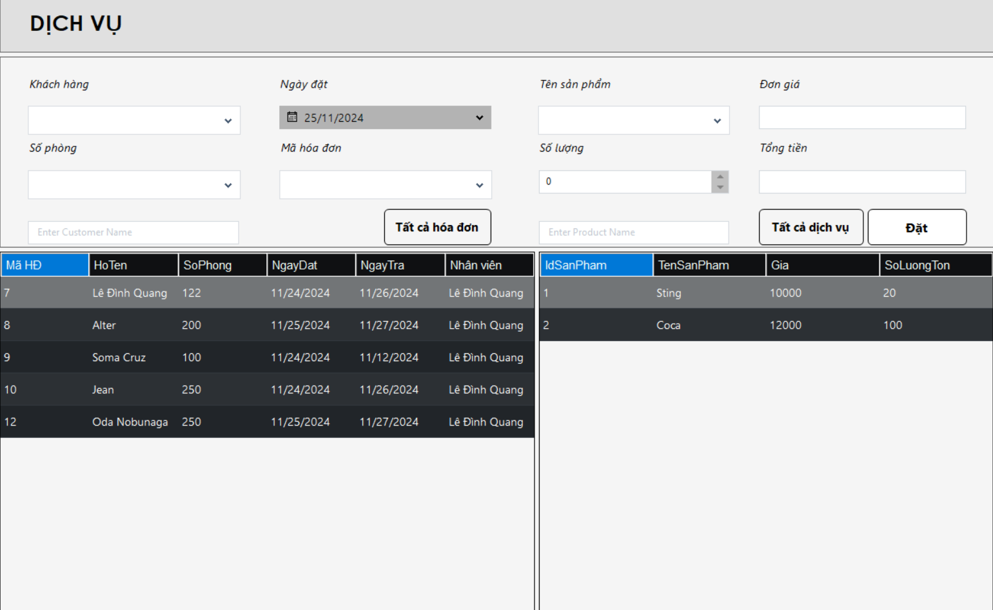

Test Case ID | Mô tả | Quy trình | Điều kiện tiên quyết | Kết quả mong đợi | Kết quả thực tế | Kết quả |  |  |  |  |  | Chú thích
 |  |  |  |  |  | Vòng 1 |  |  | Vòng 2
 |  |  |  |  |  | Trạng thái | Ngày kiểm tra | Người kiểm tra | Trạng thái | Ngày kiểm tra | Người kiểm tra
GUI_SHOW Dịch vụ
GUI-DV01 | [ComboBox] Khách hàng |  |  | Text color: Black Status : enable | Text color: Black Status : enable | Passed | 22/11/2024 | Trần Vĩ Quốc | Passed | 22/11/2024 | Lê Ngô Quang Đạo
GUI-DV02 | [ComboBox] Số Phòng |  |  | Text color: Black Status : enable | Text color: Black Status : enable | Passed | 22/11/2024 | Trần Vĩ Quốc | Passed | 22/11/2024 | Lê Ngô Quang Đạo
GUI-DV03 | [ComboBox] Mã hóa đơn |  |  | Text color: Black Status : enable | Text color: Black Status : enable | Passed | 22/11/2024 | Trần Vĩ Quốc | Passed | 22/11/2024 | Lê Ngô Quang Đạo
GUI-DV04 | [DateTimePicker] Ngày đặt |  |  | Text color: Black Status : enable | Text color: Black Status : enable | Passed | 22/11/2024 | Trần Vĩ Quốc | Passed | 22/11/2024 | Lê Ngô Quang Đạo
GUI-DV05 | [ComboBox] Tên sản phẩm |  |  | Text color: Black Status : enable | Text color: Black Status : enable | Passed | 22/11/2024 | Trần Vĩ Quốc | Passed | 22/11/2024 | Lê Ngô Quang Đạo
GUI-DV06 | [Textbox] Đơn giá |  |  | Text color: Black Status : enable | Text color: Black Status : enable | Passed | 22/11/2024 | Trần Vĩ Quốc | Passed | 22/11/2024 | Lê Ngô Quang Đạo
GUI-DV07 | [NumbericUpDown] Số lượng |  |  | Text color: Black Status : enable | Text color: Black Status : enable | Passed | 22/11/2024 | Trần Vĩ Quốc | Passed | 22/11/2024 | Lê Ngô Quang Đạo
GUI-DV08 | [Textbox] Tổng tiền |  |  | Text color: Black Status : disable | Text color: Black Status : disable | Passed | 22/11/2024 | Trần Vĩ Quốc | Passed | 22/11/2024 | Lê Ngô Quang Đạo
GUI-DV09 | [Button] tất cả hóa đơn |  |  | Text color: Black Status : enable | Text color: Black Status : enable | Passed | 22/11/2024 | Trần Vĩ Quốc | Passed | 22/11/2024 | Lê Ngô Quang Đạo
GUI-DV10 | [Button] tất cả dịch vụ |  |  | Text color: Black Status : enable | Text color: Black Status : enable | Passed | 22/11/2024 | Trần Vĩ Quốc | Passed | 22/11/2024 | Lê Ngô Quang Đạo
GUI-DV11 | [Button] Đặt |  |  | Text color: Black Status : enable | Text color: Black Status : enable | Passed | 22/11/2024 | Trần Vĩ Quốc | Passed | 22/11/2024 | Lê Ngô Quang Đạo
FUNCTION_SHOW Dịch vụ
FUNC-DV01 | Kiểm tra click vào 1 dòng trong bảng để chọn khách hàng | 1. Đăng nhập vào hệ thống 2. Nhấn vào button "Dịch vụ" 3. Chọn 1 dòng trong bảng | Có ít nhất 1 hóa đơn đang đặt phòng | Combo box số phòng, khách hàng, mã hóa đơn cập nhật tương ứng | Combo box số phòng, khách hàng, mã hóa đơn cập nhật tương ứng | Passed | 22/11/2024 | Trần Vĩ Quốc | Passed | 22/11/2024 | Lê Ngô Quang Đạo
FUNC-DV02 | Kiểm tra bảng chỉ hiển thị những hóa đơn chưa thanh toán | 1. Đăng nhập vào hệ thống 2. Nhấn vào button "Dịch vụ" | Trong database có cả hóa đơn đã thanh toán và hóa đơn chưa thanh toán | Bảng hiển thị hóa đơn chưa thanh toán | Bảng hiển thị hóa đơn chưa thanh toán | Passed | 22/11/2024 | Trần Vĩ Quốc | Passed | 22/11/2024 | Lê Ngô Quang Đạo
FUNC-DV03 | Kiểm tra click vào 1 dòng trong bảng để chọn dịch vụ | 1. Đăng nhập vào hệ thống 2. Nhấn vào button "Dịch vụ" 3. Chọn 1 dòng trong bảng | Có ít nhất 1 dịch vụ trong database | Combo box tên sản phẩm và texbox đơn giá cập nhật tương ứng | Combo box tên sản phẩm và texbox đơn giá cập nhật tương ứng | Passed | 22/11/2024 | Trần Vĩ Quốc | Passed | 22/11/2024 | Lê Ngô Quang Đạo
FUNC-DV04 | Kiểm tra bảng chỉ hiển thị những dịch vụ còn hàng | 1. Đăng nhập vào hệ thống 2. Nhấn vào button "Dịch vụ" | Trong database có dịch vụ hết hàng và dịch vụ còn hàng | Hiển thị những dịch vụ còn hàng | Hiển thị những dịch vụ còn hàng | Passed | 22/11/2024 | Trần Vĩ Quốc | Passed | 22/11/2024 | Lê Ngô Quang Đạo
FUNC-DV05 | Kiểm tra textbox tổng tiền | 1. Đăng nhập vào hệ thống 2. Nhấn vào button "Dịch vụ" 3. Chọn 1 khách hàng 4. Chọn 1 dịch vụ 5. Chọn số lượng | Có ít nhất 1 hóa đơn đang đặt phòng và có ít nhất 1 dịch vụ còn hàng | textbox tổng tiền hiển thị đúng công thức | textbox tổng tiền hiển thị đúng công thức | Passed | 22/11/2024 | Trần Vĩ Quốc | Passed | 22/11/2024 | Lê Ngô Quang Đạo
FUNC-DV06 | Kiểm tra button Đặt | 1. Đăng nhập vào hệ thống 2. Nhấn vào button "Dịch vụ" 3. Chọn 1 khách hàng 4. Chọn 1 dịch vụ 5. Chọn số lượng 6. Nhấn vào button "Đặt" | Có ít nhất 1 hóa đơn đang đặt phòng và có ít nhất 1 dịch vụ còn hàng | Cập nhật dịch vụ vào hóa đơn và giảm số lượng tồn | Cập nhật dịch vụ vào hóa đơn và giảm số lượng tồn | Passed | 22/11/2024 | Trần Vĩ Quốc | Passed | 22/11/2024 | Lê Ngô Quang Đạo

Thanh toán
Project Name | Phần mềm quản lý khách sạn
Module Code | Thanh toán
 | Hoàn thành | Lỗi | Chưa kiểm tra | Bị chặn | Tổng lần kiểm tra
Round 1 | 11 | 0 | 0 | 0 | 11
Round 2 | 11 | 0 | 0 | 0 | 11
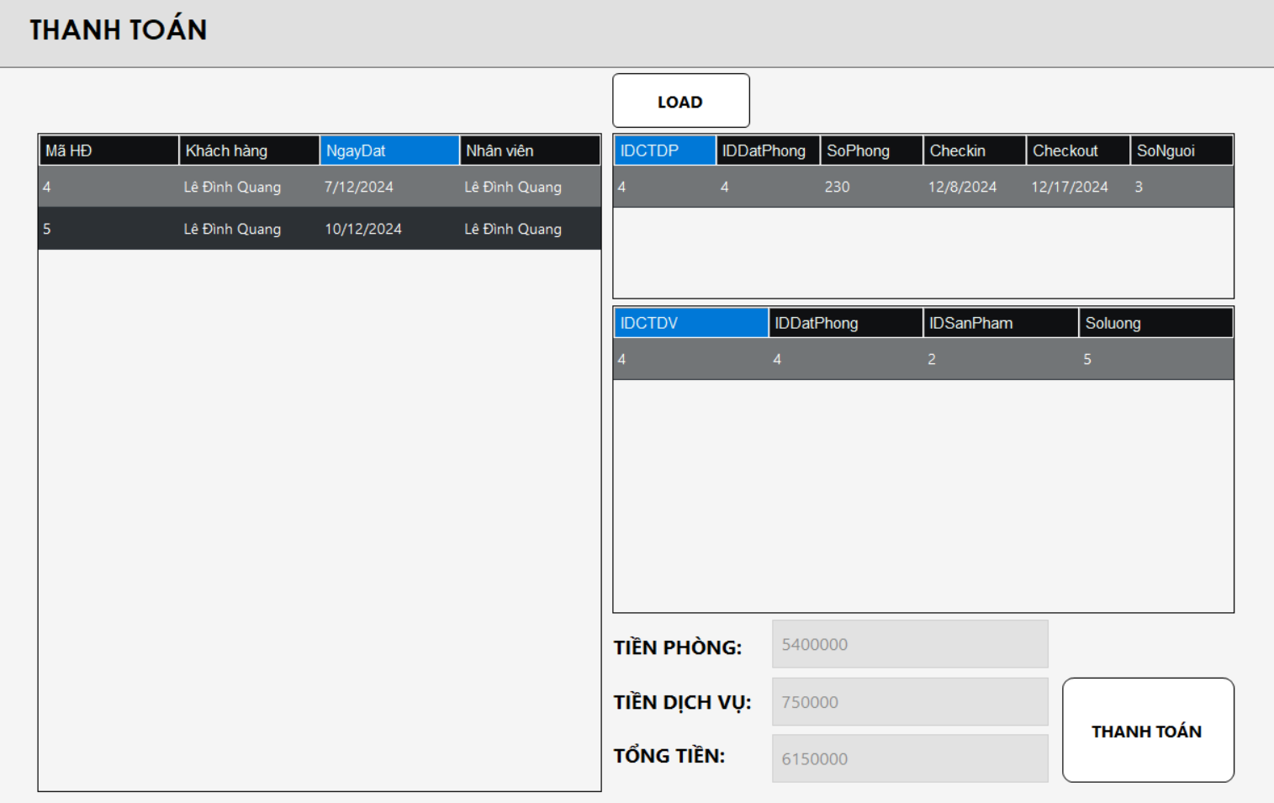

Test Case ID | Mô tả | Quy trình | Điều kiện tiên quyết | Kết quả mong đợi | Kết quả thực tế | Kết quả |  |  |  |  |  | Chú thích
 |  |  |  |  |  | Vòng 1 |  |  | Vòng 2
 |  |  |  |  |  | Trạng thái | Ngày kiểm tra | Người kiểm tra | Trạng thái | Ngày kiểm tra | Người kiểm tra
GUI_SHOW Thanh toán
GUI-TT01 | [Table] Hóa đơn |  |  | Text color: White Table color: black | Text color: White Table color: black | Passed | 24/11/2024 | Trần Vĩ Quốc | Passed | 24/11/2024 | Lê Ngô Quang Đạo
GUI-TT02 | [Table] Chi tiết hóa đơn |  |  | Text color: White Table color: black | Text color: White Table color: black | Passed | 24/11/2024 | Trần Vĩ Quốc | Passed | 24/11/2024 | Lê Ngô Quang Đạo
GUI-TT03 | [Table] Chi tiết dịch vụ |  |  | Text color: White Table color: black | Text color: White Table color: black | Passed | 24/11/2024 | Trần Vĩ Quốc | Passed | 24/11/2024 | Lê Ngô Quang Đạo
GUI-TT04 | [TextBox] Tiền phòng |  |  | Text color: Black Status: Disable | Text color: Black Status: Disable | Passed | 24/11/2024 | Trần Vĩ Quốc | Passed | 24/11/2024 | Lê Ngô Quang Đạo
GUI-TT05 | [TextBox] Tiền dịch vụ |  |  | Text color: Black Status: Disable | Text color: Black Status: Disable | Passed | 24/11/2024 | Trần Vĩ Quốc | Passed | 24/11/2024 | Lê Ngô Quang Đạo
GUI-TT06 | [TextBox] Tổng tiền |  |  | Text color: Black Status: Disable | Text color: Black Status: Disable | Passed | 24/11/2024 | Trần Vĩ Quốc | Passed | 24/11/2024 | Lê Ngô Quang Đạo
GUI-TT07 | [Button] Load |  |  | Text color: black Status: Enable | Text color: black Status: Enable | Passed | 24/11/2024 | Trần Vĩ Quốc | Passed | 24/11/2024 | Lê Ngô Quang Đạo
GUI-TT08 | [Button] Thanh toán |  |  | Text color: black Status: Enable | Text color: black Status: Enable | Passed | 24/11/2024 | Trần Vĩ Quốc | Passed | 24/11/2024 | Lê Ngô Quang Đạo
FUNCTION_SHOW Thanh toán
FUNC-TT01 | Kiểm tra dữ liệu hiển thị khi click vào 1 dòng trong bảng hóa đơn | 1. truy cập vào hệ thống 2. Chọn chức năng thanh toán 3. Click vào 1 hóa đơn | Có ít nhất 1 hóa đơn chưa thanh toán | Bảng chi tiết đặt phòng hiển thị tương ứng Bảng chi tiết dịch vụ hiển thị tương ứng | Bảng chi tiết đặt phòng hiển thị tương ứng Bảng chi tiết dịch vụ hiển thị tương ứng | Passed | 24/11/2024 | Trần Vĩ Quốc | Passed | 24/11/2024 | Lê Ngô Quang Đạo
FUNC-TT02 | Kiểm tra tiền dịch vụ, tiền phòng và tổng tiền hiển thị | 1. truy cập vào hệ thống 2. Chọn chức năng thanh toán 3. Click vào 1 hóa đơn | Có ít nhất 1 hóa đơn chưa thanh toán | Textbox tiền phòng, tiền dịch vụ, tổng tiền hiển thị đúng | Textbox tiền phòng, tiền dịch vụ, tổng tiền hiển thị đúng | Passed | 24/11/2024 | Trần Vĩ Quốc | Passed | 24/11/2024 | Lê Ngô Quang Đạo
FUNC-TT03 | Kiểm tra button thanh toán | 1. truy cập vào hệ thống 2. Chọn chức năng thanh toán 3. Click vào 1 hóa đơn 4. Click vào button thanh toán | Có ít nhất 1 hóa đơn chưa thanh toán | Đổi trạng thái hóa đơn sang đã thanh toán, đổi tình trạng phòng sang còn trống. | Đổi trạng thái hóa đơn sang đã thanh toán, đổi tình trạng phòng sang còn trống. | Passed | 24/11/2024 | Trần Vĩ Quốc | Passed | 24/11/2024 | Lê Ngô Quang Đạo

Hóa đơn
Project Name | Phần mềm quản lý khách sạn
Module Code | Hóa đơn
 | Hoàn thành | Lỗi | Chưa kiểm tra | Bị chặn | Tổng lần kiểm tra
Round 1 | 7 | 0 | 0 | 0 | 7
Round 2 | 7 | 0 | 0 | 0 | 7
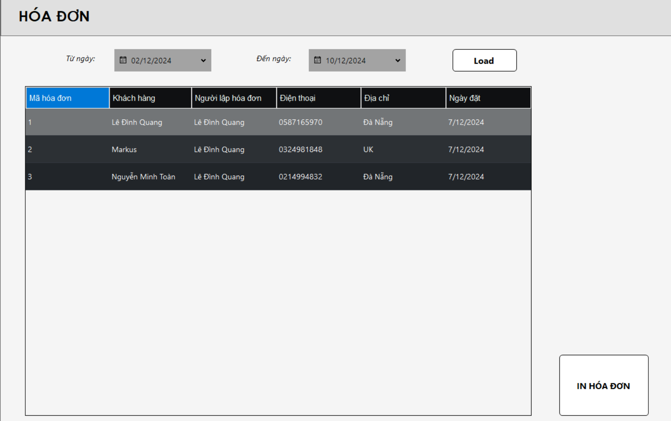
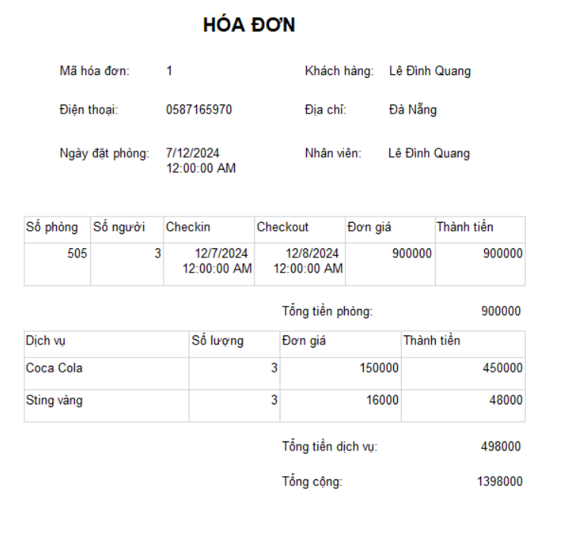

Test Case ID | Mô tả | Quy trình | Điều kiện tiên quyết | Kết quả mong đợi | Kết quả thực tế | Kết quả |  |  |  |  |  | Chú thích
 |  |  |  |  |  | Vòng 1 |  |  | Vòng 2
 |  |  |  |  |  | Trạng thái | Ngày kiểm tra | Người kiểm tra | Trạng thái | Ngày kiểm tra | Người kiểm tra
GUI_SHOW Hóa đơn
GUI-HD01 | [Datetime] From date |  |  | Text color: gray Status: Enable | Text color: gray Status: Enable | Passed | 25/11/2024 | Trần Vĩ Quốc | Passed | 25/11/2024 | Trần Vĩ Quốc
GUI-HD02 | [Datetime] To date |  |  | Text color: gray Status: Enable | Text color: gray Status: Enable | Passed | 25/11/2024 | Trần Vĩ Quốc | Passed | 25/11/2024 | Trần Vĩ Quốc
GUI-HD03 | [Table] Hóa đơn |  |  | Table: color: black Text color: white | Table: color: black Text color: white | Passed | 25/11/2024 | Trần Vĩ Quốc | Passed | 25/11/2024 | Trần Vĩ Quốc
GUI-HD04 | [Button] Load |  |  | Text color: gray Status: Enable | Text color: gray Status: Enable | Passed | 25/11/2024 | Trần Vĩ Quốc | Passed | 25/11/2024 | Trần Vĩ Quốc
GUI-HD05 | [Button] In hóa đơn |  |  | Text color: gray Status: Enable | Text color: gray Status: Enable | Passed | 25/11/2024 | Trần Vĩ Quốc | Passed | 25/11/2024 | Trần Vĩ Quốc
FUNCTION_SHOW Hóa đơn
FUNC-HD01 | Kiểm tra lọc hóa đơn theo ngày | 1. Truy cập vào hệ thống 2. Nhấn vào button "Hóa đơn" 3. Chọn ngày bắt đầu và ngày kết thúc 4. Nhấn vào button load | Có ít nhất 1 hóa đơn đã thanh toán | Bảng hiển thị đúng hóa đơn theo ngày | Bảng hiển thị đúng hóa đơn theo ngày | Passed | 25/11/2024 | Trần Vĩ Quốc | Passed | 25/11/2024 | Trần Vĩ Quốc
FUNC-HD02 | Kiểm tra button in hóa đơn | 1. Truy cập vào hệ thống 2. Nhấn vào button "Hóa đơn" 3. Chọn ngày bắt đầu và ngày kết thúc 4. Nhấn vào button load 5. Chọn 1 hóa đơn 6. Nhấn vào button "in hóa đơn" | Có ít nhất 1 hóa đơn đã thanh toán | Tạo form in đúng định dạng và đúng thông tin | Tạo form in đúng định dạng và đúng thông tin | Passed | 25/11/2024 | Trần Vĩ Quốc | Passed | 25/11/2024 | Trần Vĩ Quốc

Quản lý loại giường
Project Name | Phần mềm quản lý khách sạn
Module Code | Quản lý loại giường
 | Hoàn thành | Lỗi | Chưa kiểm tra | Bị chặn | Tổng lần kiểm tra
Round 1 | 9 | 0 | 0 | 0 | 9
Round 2 | 9 |  |  | 0 | 9

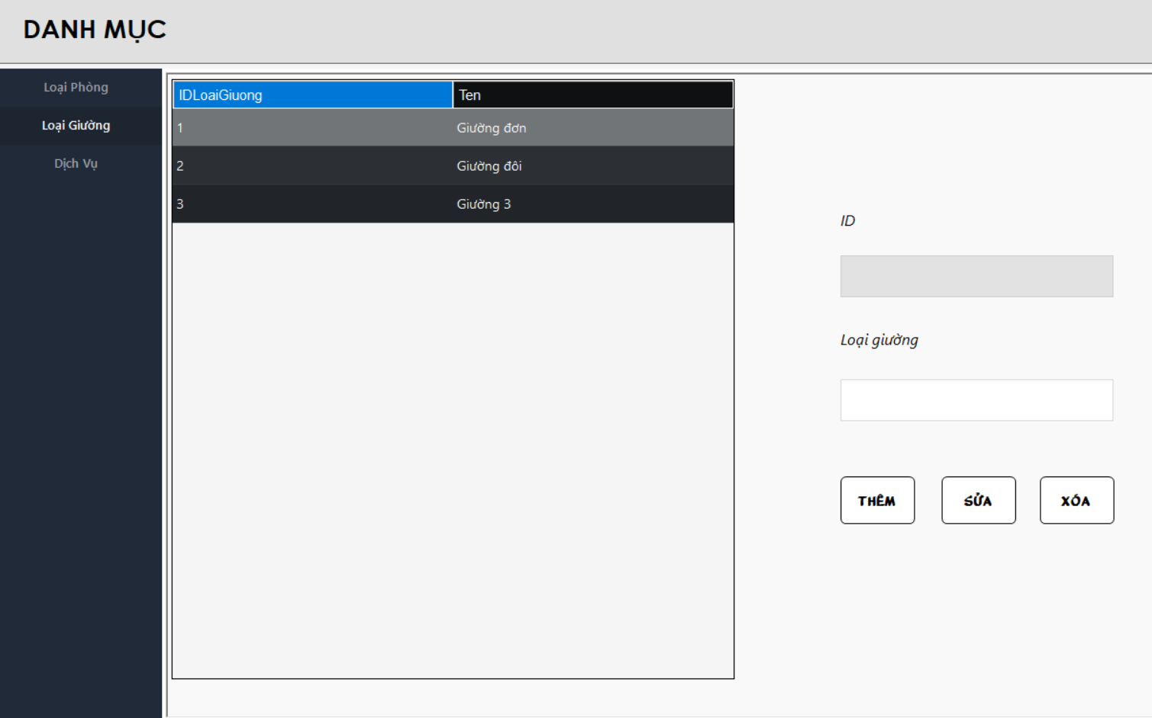
Test Case ID | Mô tả | Quy trình | Kết quả mong đợi | Kết quả thực tế | Kết quả |  |  |  |  |  | Chú thích
 |  |  |  |  | Vòng 1 |  |  | Vòng 2
 |  |  |  |  | Trạng thái | Ngày kiểm tra | Người kiểm tra | Trạng thái | Ngày kiểm tra | Người kiểm tra
GUI_SHOW Quản lý loại giường
GUI-LG01 | [ID] TextBox |  | -Text color: black -Status: Disable | -Text color: black -Status: Disable | Passed | 27/11/2024 | Lê Ngô Quang Đạo | Passed | 27/11/2024 | Nguyễn Minh Toàn
GUI-LG02 | [Loại giường] TextBox |  | -Text color: black -Status: Enable | -Text color: black -Status: Enable | Passed | 27/11/2024 | Lê Ngô Quang Đạo | Passed | 27/11/2024 | Nguyễn Minh Toàn
GUI-LG03 | [Thêm] Button |  | -Text color: black -Status: Enable | -Text color: black -Status: Enable | Passed | 27/11/2024 | Lê Ngô Quang Đạo | Passed | 27/11/2024 | Nguyễn Minh Toàn
GUI-LG04 | [Sửa] Button |  | -Text color: black -Status: Enable | -Text color: black -Status: Enable | Passed | 27/11/2024 | Lê Ngô Quang Đạo | Passed | 27/11/2024 | Nguyễn Minh Toàn
GUI-LG05 | [Xóa] Button |  | -Text color: black -Status: Enable | -Text color: black -Status: Enable | Passed | 27/11/2024 | Lê Ngô Quang Đạo | Passed | 27/11/2024 | Nguyễn Minh Toàn
FUNCTION_SHOW quản lý loại giường
FUNC-LG01 | Xác thực chức năng quản lý phòng đang hiển thị | 1. Khởi động phần mềm. 2. Hiển thị menu. 3. Nhấn vào button "Danh mục" 4. Nhấn vào "Loại giường". | Hiển thị chức năng quản lý loại giường gồm có: -Trường: ID, Loại giường. -Button: Thêm, Sửa, Xóa, Clear. | Hiển thị chức năng quản lý loại giường gồm có: -Trường: ID, Loại giường. -Button: Thêm, Sửa, Xóa, Clear. | Passed | 27/11/2024 | Lê Ngô Quang Đạo | Passed | 27/11/2024 | Nguyễn Minh Toàn
FUNC-LG02 | Thêm một loại giường đã tồn tại | 1. Khởi động phần mềm. 2. Hiển thị menu. 3. Nhấn vào button "Danh mục" 4. Nhấn vào "Loại giường". 5. Nhập một loại phòng đã tồn tại 6. Nhấn vào button "thêm" | Hệ thống báo: Loại giường đã tồn tại | Hệ thống báo: Loại giường đã tồn tại | Passed | 27/11/2024 | Lê Ngô Quang Đạo | Passed | 27/11/2024 | Nguyễn Minh Toàn
FUNC-LG03 | Bỏ trống thông tin | 1. Khởi động phần mềm. 2. Hiển thị menu. 3. Nhấn vào button "Danh mục" 4. Nhấn vào "Loại giường". 5. Nhấn vào button "thêm" | Hệ thống báo: Hãy nhập đầy đủ thông tin | Hệ thống báo: Hãy nhập đầy đủ thông tin | Passed | 27/11/2024 | Lê Ngô Quang Đạo | Passed | 27/11/2024 | Nguyễn Minh Toàn
FUNC-LG04 | Xóa một loại giường đã được chọn trong danh sách phòng | 1. Khởi động phần mềm. 2. Hiển thị menu. 3. Nhấn vào button "Quản lý giường". 4. Chọn một phòng đã tồn tại trong hóa đơn. 5. Nhấn vào Button "Xóa" | Hệ thống thông báo: Không thể xóa loại giường đã được chọn | Hệ thống thông báo: Không thể xóa loại giường đã được chọn | Passed | 27/11/2024 | Lê Ngô Quang Đạo | Passed | 27/11/2024 | Nguyễn Minh Toàn

